상품제안서
포켓 클리어 기름종이 | 상품코드: S44161

 |  |  |  |  |  |  | 02-713-8555 | www.synergygift.co.kr
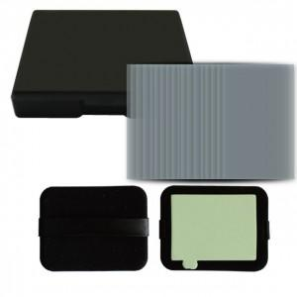

【상세/제작정보】 | 종이인쇄 특성상 LOSE 1~5%발생됩니다.

【인쇄/포장옵션】 | 스티커 / OPP(비닐)

【공급단가】 | 수량 | 500~ | 1,000~ | 3,000~ | 5,000~ | 10,000~
*VAT별도 | 단가 | 1,810원 | 1,760원 | 1,690원 | 1,650원 | 1,600원

【상품 URL】 | https://www.synergygift.co.kr:443/src/goods_detail.php?gdno=44161

